1-5
ARCHIVO DE TRABAJO MICOROFT EXCEL

1 | Excel
2 | Elementos de excel
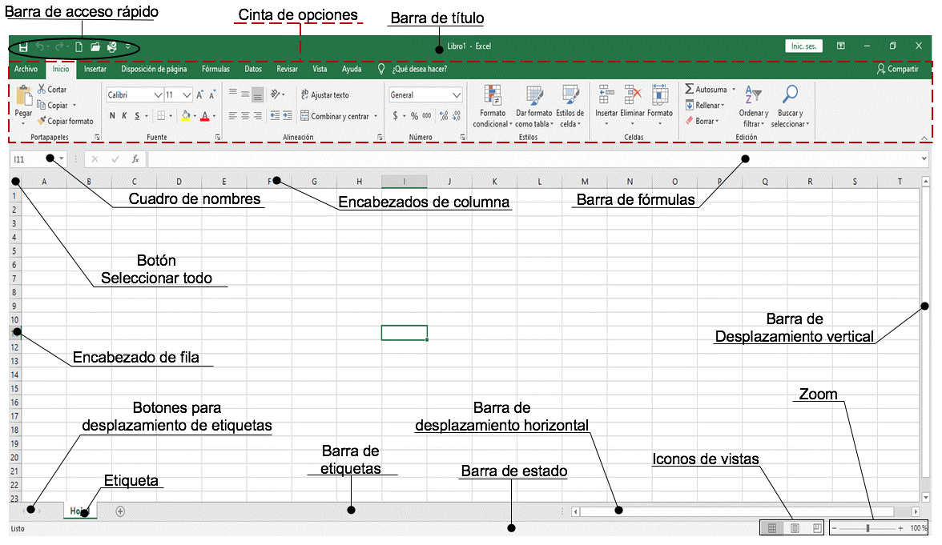

3 | Comenzando a trabajar en excel
 | + o = | Introducir formulas
 | F2 | Modificar
 | Supr | Eliminar
 | Errores Comunes

4 | Selección
 | Celda/Fila/Columna/Varias celdas |  | Cruz blanca
 | Ctrl | Varios rangos
 | Copiar funciones |  | Cruz negra parte inferior derecha
 | Mover celdas |  | Cruz negra parte superior

5 | Datos
 | Quitar duplicados
 | 100
 | 200
 | 600
 | 200

 | Validación de datos

 | Solo numeros enteros
 | Lista (Efectivo/credito)

12 Esquema
Provincia | Enero | Febrero | Marzo | 1r Trimestre
Podríamos definir un esquema como un resumen preciso que refleja los conceptos más importantes o de mayor trascendencia del documento esquematizado. DATOS/AGRUPAR/AUTOESQUEMA
Castellón | 15 | 10 | 12 | 37
Valencia | 12 | 18 | 11 | 41
Alicante | 14 | 13 | 12 | 39
C. Valenciana | 41 | 41 | 35 | 117
Tarragona | 18 | 15 | 13 | 46
Gerona | 20 | 18 | 14 | 52
Barcelona | 18 | 20 | 15 | 53
Lérida | 14 | 15 | 12 | 41
Cataluña | 70 | 68 | 54 | 192
Almería | 15 | 12 | 10 | 37
Granada | 12 | 9 | 15 | 36
Sevilla | 10 | 10 | 8 | 28
Málaga | 11 | 5 | 9 | 25
Córdoba | 12 | 14 | 8 | 34
Huelva | 14 | 11 | 5 | 30
Cádiz | 17 | 12 | 9 | 38
Jaén | 13 | 10 | 10 | 33
Andalucía | 104 | 83 | 74 | 261
España | 215 | 192 | 163 | 570

13 Formularios
Agregar formulario y agregar dos ejemplos
ARCHIVO/OPCIONES/TODOS LOS COMANDOS/CREAR PESTAÑA/AGREGAR FORMULARIO
REGISTRO DE INVENTARIO
NO INVENTARIO | PRODUCTO | CANTIDAD | PRECIO | FECHA

14 Tablas Dinamicas
MES | SEMANA | CLIENTE | ARTÍCULO | CANTIDAD | PRECIO | TOTAL
Enero | 1 | 13 | 105 | 6 | 25 | 150
Enero | 2 | 15 | 103 | 15 | 15 | 225
Enero | 3 | 13 | 104 | 2 | 30 | 60
Enero | 4 | 15 | 110 | 15 | 40 | 600
Febrero | 1 | 12 | 108 | 8 | 15 | 120
Febrero | 2 | 12 | 105 | 25 | 25 | 625
Febrero | 3 | 13 | 110 | 1 | 40 | 40
Febrero | 4 | 14 | 106 | 12 | 42 | 504
Marzo | 1 | 15 | 105 | 16 | 25 | 400
Marzo | 2 | 12 | 102 | 8 | 20 | 160
Marzo | 3 | 13 | 103 | 5 | 15 | 75
Abril | 1 | 15 | 105 | 11 | 25 | 275
Abril | 2 | 13 | 110 | 10 | 40 | 400
Abril | 3 | 12 | 103 | 5 | 15 | 75
Compra de los clientes en cada semana
Arrastra el campo SEMANA a columnas .
Arrastra el campo CLIENTE a filas .
Arrastra el campo TOTAL a valores.
Conteo de articulo de los clientes en cada semana
Arrastra el campo SEMANA a columnas .
Arrastra el campo CLIENTE a filas .
Arrastra el campo CANTIDAD a valores.
Configuración de campo valor CUENTA
Suma total de venas en cada mes
Arrastra el campo MES a filas .
Arrastra el campo TOTAL a valores.
Agregar filtro por articulo CREAR GRAFICO DINAMICO

